php
 | PHP(Laravel)環境構築

 | 注意
 | この環境構築は、初めてPHPを始められる方ようです。 今後、チームで開発が行われる場合、環境が変わる可能性がございます。 今回は、PHP 7 Laravel の環境構築を記載しております。 現在、ご自身のPCにPHPが入っており、環境(バージョン)を変更されたくない方は この環境構築を行わないで下さい。 環境構築に伴い、ご自身のPCが対応していない場合、松井にご報告下さい。 windows用の環境構築を記載しております。Macをお持ちの方は読み替えが必要です ここに記載されている事で、足りない文言、誤った記載、ご不明な点がございましたら、 松井までご報告頂きますよう、よろしくお願い致します。

 | 必要なもの | バージョン | 備考
 | XAMPP | PHP 7.1.~ | macではMAMP
 | Laravel | Ver 5~

1, | XAMPPをダウンロードします。
 | https://www.apachefriends.org/jp/index.html

2, | Composerのダウンロード・インストール
 | https://getcomposer.org/
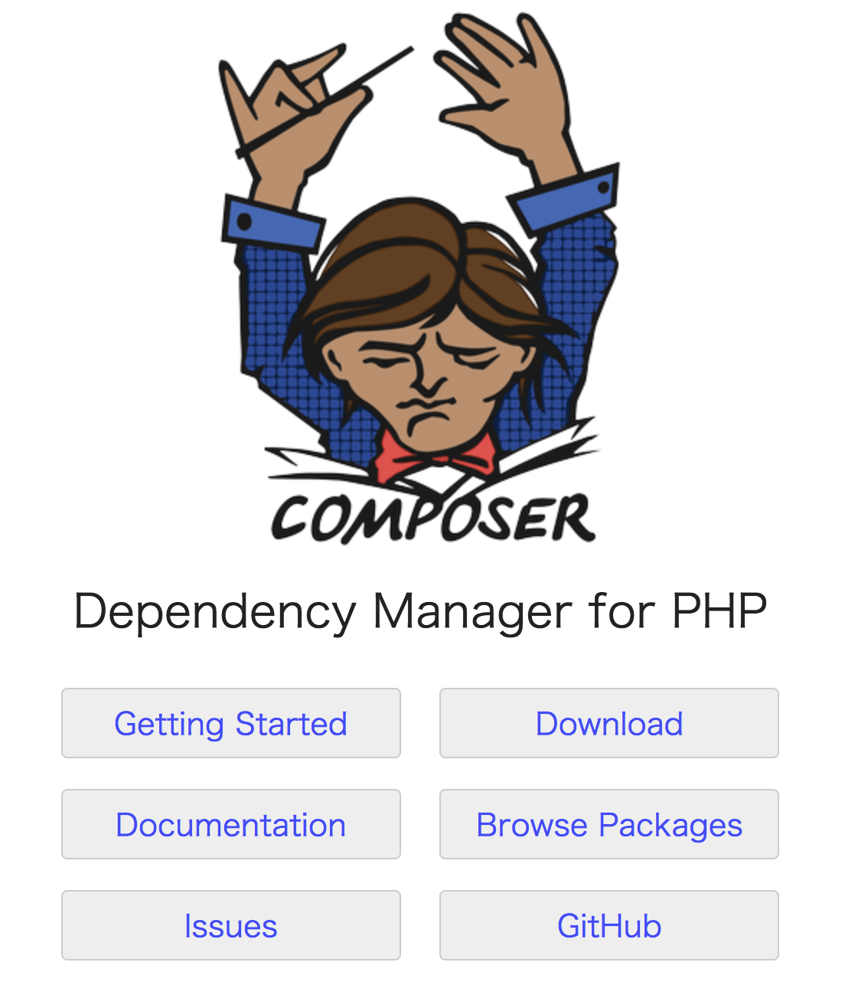

 | ダウンロード後“Composer-Setup.exe”を実行しセットします。
 | 今は基本的にデフォルトのまま全てNext 最後に、Install で完了です。

3, | Laravelのインストール
 | コマンドプロンプトでコマンドを叩きます。

 | 1 | cd プロジェクトを作成したいディレクトリ

 | 2 | composer create-project laravel/laravel --prefer-dist TEST1

 |  | プロジェクトのディレクトリに移動
 | 3 | cd TEST1

 | 4 | php -S localhost:8000 -t public

 |  | ※多分 5.6.28 ではなく、7.1ぐらいのバージョンが表示されます。

4, | 起動確認
 | ブラウザを起動しlocalhost:8000にアクセスします。
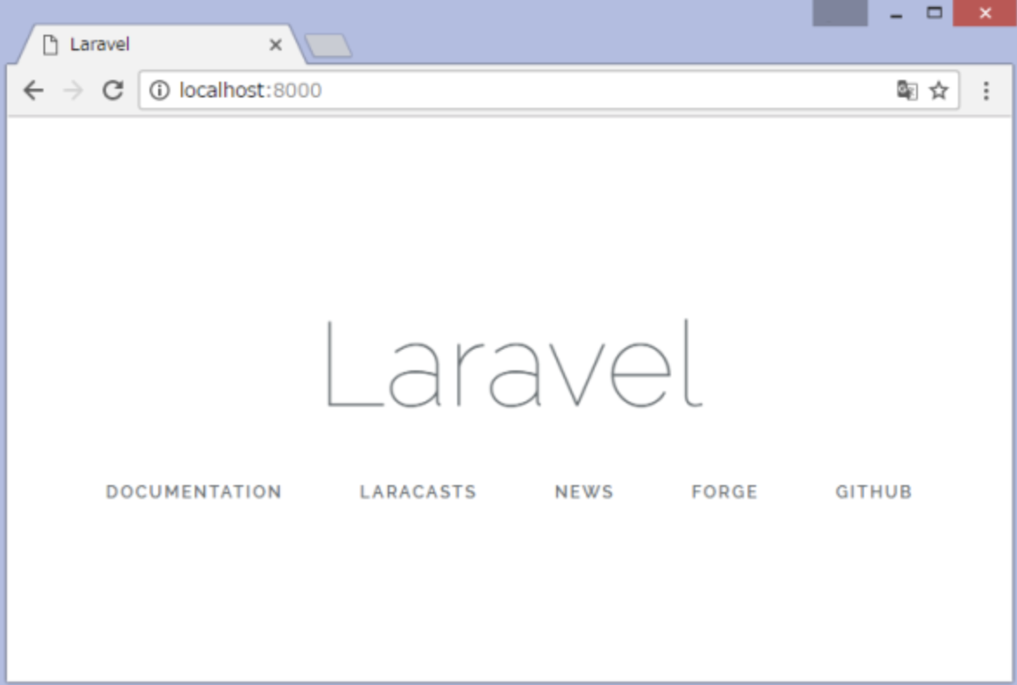

 | これで環境構築は完了となります。

 | PHPのコーディングは「Netbeans」を予定しております。
 | https://netbeans.org/features/index.html
 | 松井が使いなれている事もあり、使いやすく感じています。
 | 注意にもありますように、開発環境は変わる事がございます。

